Vistoria

2 |  |  | VISTORIA

 |  |  | Data / Hora |  |  | Código
 |  |  | 3/10/24 |  |  | 2964
Av. Victório Fornazaro, 420 - Sul Americana
Carapicuíba - 06397-000 - SP
Fone: 4182-0113

Identificação do Veículo
Placa: | FFG-8B13
Modelo: | DUSTER | Montadora: |  | RENAULT
Cor: | BRANCA | Ano/Modelo: |  | 2013 / 2014
Alarme: | NÃO | Chassi:
Rastreador: | NÃO

Tipo Atendimento: | PARTICULAR
Cia de Seguro:
Sinistro:
Franquia:

Dados do Cliente
Cliente: | EDVAN PEREIRA |  |  | CPF/CNPJ: | 345.221.598-97
Telefone: | 99551-7379 |  |  | Data de nascimento: | 1986-12-29
E-mail:
Endereço: | RUA FRANCISCO DE BARROS COBRA 350 |  |  | Cidade: | JANDIRA
Bairro: | JARDIM NOSSA SENHORA DE FATIMA |  |  | CEP: | 06624-020

Observações

Entrada Agendada pro dia: / /

Adriano Borin
Assinatura do Perito (Oficina) |  |  |  | Villa Car Centro de Restauração Automotiva Ltda.

 | Assinatura do cliente.

Usuário Cadastro: | Edvan |  | Dt Cadastro: |  | 3/10/24

Usuário Alteração: |  |  | Data Alteração:
...

Laudo de Entrada
 |  |  | LAUDO DE ENTRADA

 |  |  | Data / Hora |  |  | Código
 |  |  | 4/26/23 |  |  | 2964
Av. Victório Fornazaro, 420 - Sul Americana
Carapicuíba - 06397-000 - SP
Fone: 4182-0113

Identificação do Veículo
Placa: | FFG-8B13
Modelo: | DUSTER | Montadora: |  | RENAULT
Cor: | BRANCA | Ano/Modelo: |  | 2013 / 2014
Alarme: | NÃO | Chassi:
Rastreador: | NÃO

Tipo Atendimento: | PARTICULAR
Cia de Seguro:
Sinistro:
Franquia:
Data da Vistoria: | 3/10/24

Dados do Cliente
Cliente: | EDVAN PEREIRA |  |  | CPF/CNPJ: | 345.221.598-97
Telefone: | 99551-7379 |  |  | Data de nascimento: | 1986-12-29
E-mail:
Endereço: | RUA FRANCISCO DE BARROS COBRA 350 |  |  | Cidade: | JANDIRA
Bairro: | JARDIM NOSSA SENHORA DE FATIMA |  |  | CEP: | 06624-020

Observações

Assinatura do Cliente |  |  |  | Villa Car Centro de Restauração Automotiva Ltda.

Usuário Cadastro: | Rayssa |  | Dt Cadastro: |  | 4/26/23

Usuário Alteração: | Edvan |  | Data Alteração: |  | 3/10/24
...

Laudo de Saida
 |  |  | LAUDO DE SAÍDA

 |  |  | Data / Hora |  |  | Código
 |  |  | 5/4/23 |  |  | 2964
Av. Victório Fornazaro, 420 - Sul Americana
Carapicuíba - 06397-000 - SP
Fone: 4182-0113

Identificação do Veículo
Placa: | FFG-8B13
Modelo: | DUSTER | Montadora: |  | RENAULT
Cor: | BRANCA | Ano/Modelo: |  | 2013 / 2014
Alarme: | NÃO | Chassi:
Rastreador: | NÃO

Tipo Atendimento: | PARTICULAR
Cia de Seguro:
Sinistro:
Franquia:
Data da Vistoria: | 3/10/24

Dados do Cliente
Cliente: | EDVAN PEREIRA |  |  | CPF/CNPJ: | 345.221.598-97
Telefone: | 99551-7379 |  |  | Data de nascimento: | 1986-12-29
E-mail:
Endereço: | RUA FRANCISCO DE BARROS COBRA 350 |  |  | Cidade: | JANDIRA
Bairro: | JARDIM NOSSA SENHORA DE FATIMA |  |  | CEP: | 06624-020

OBSERVAÇÃO
RECEBI NA DATA QUE CONSTA ESSA, O VEÍCULO NAS DEVIDAS CONDIÇÕES E COM OS DEVIDOS REPAROS QUE FORAM REALIZADOS POR MIM SOLICITADOS E FIRMO AQUI QUE NÃO RESTA NENHUM OUTRO REPARO PENDENTE A SER REALIZADO PELA VILLA CAR RESTAURAÇÃO AUTOMOTIVA INSCRITA NO CNPJ 10.962.718/0001-12, SENDO ASSIM A MESMA NÃO TEM PENDENCIAS NENHUMA COM O VEÍCULO AQUI MENCIONADO

Assinatura do Cliente |  |  |  | Villa Car Centro de Restauração Automotiva Ltda.

Usuário Cadastro: | Rayssa |  | Dt Cadastro: |  | 5/4/23

Usuário Alteração: | Edvan |  | Data Alteração: |  | 3/10/24
...

CheckList
 | CHECK LIST |  |  |  |  |  |  |  |  |  | Data / Hora |  | Código
 |  |  |  |  |  |  |  |  |  |  | 4/19/24 |  | 2964

Av. Victório Fornazaro, 420 - Sul Americana |  |  |  | Cliente: |  | EDVAN PEREIRA |  |  |  |  |  | Telefone: | 99551-7379
Carapicuíba - 06397-000 - SP |  |  |  | Placa: |  | FFG-8B13 |  |  |  |  | Modelo: |  | DUSTER
Fone: 4182-0113 |  |  |  | Montadora: |  | RENAULT |  |  |  |  | Cor: |  | BRANCA
 |  |  | Compl. | Troca
 | Checagem de Fluídos | OK |  |  | Valor | 30 | Checagem das Pastilhas de Freios
1 | Motor
2 | Diferencial |  |  |  |  | DE |  | DD | TE | TD
3 | Transmissão |  |  |  |  |  |  |  |  |  | Dentro das Especificações
4 | Direção Hidráulica |  |  |  |  |  |  |  |  |  | Atenção
5 | Arrefecimento |  |  |  |  |  |  |  |  |  | Risco à Segurança
6 | Freio
7 | Reservatório do esguicho do pára-brisa |  |  |  |  | 31 | Checagem dos Pneus
8 | Embreagem (se equipado)
 |  |  | Atenção | Cuidado |  | DE |  | DD | TE | TD
 | Itens Específicos | OK |  |  | Valor |  |  |  |  |  | Dentro das Especificações
9 | Limpadores de pára-brisa - Dianteiro |  |  |  |  |  |  |  |  |  | Atenção
10 | Lavadores de pára-brisa |  |  |  |  |  |  |  |  |  | Risco à Segurança
11 | Limpadores de pára-brisa - Traseiro
12 | Transmissão Automática |  |  |  |  | 32 | Segurança
13 | Operação de Embreagem - Trans. Mec. |  |  |  |  |  | Extintor
14 | Freio de Estacionamento |  |  |  |  |  | Triângulo
15 | Faróis, lanternas, luzes de freio e pisca |  |  |  |  |  | Chave de Roda
16 | Luzes de cortesia, capô e porta-malas |  |  |  |  |  | Macaco
17 | Pára-brisa - trincas e rachaduras |  |  |  |  |  | Estepe
18 | Sistema de escapamento
19 | Linha de combustível |  |  |  |  | 33 | Documentação
20 | Linha de freio |  |  |  |  |  | Manual do Proprietário
21 | Suspensão - buchas e amortecedores |  |  |  |  |  | Livreto de Manutenção
22 | Cintos de segurança |  |  |  |  |  | Documentação do Veículo

 | Filtros |  |  |  | Valor | Legenda
23 | Ar |  |  |  |  | OK = OK |  |  |  | AS = ausente |  |  | AV = avariado
24 | Combustível
25 | Óleo |  |  |  |  | Legenda

 | Filtros |  |  |  | Valor
26 | Código de falha |  | OK / NOK

 | Bateria |  |  |  | Valor
27 | Carga |  | OK / NOK
28 | Terminais |  | OK / NOK
29 | Alternador |  | OK / NOK

C
V
Checagem Exeterior - F&P Legenda # quebrado, ? Amassado, / riscado |  |  |  |  |  |  | Nível de Combustível
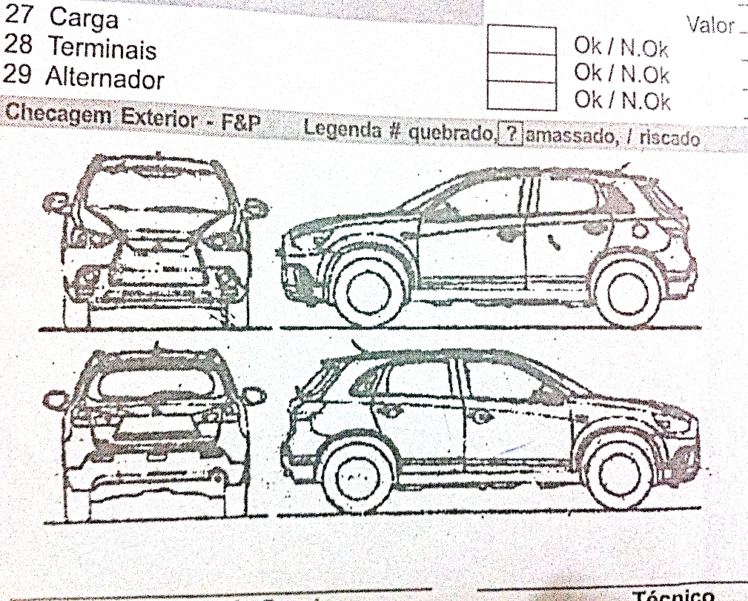

 |  |  |  |  |  | Pertences no interior do veículo

 |  |  |  |  |  | Orçamento Mecânica |  |  |  |  |  |  | R$
 |  |  |  |  |  | Orçamento Fun. & Pint |  |  |  |  |  |  | R$
 |  |  |  |  |  | Valor Total Orçamento |  |  |  |  |  |  | R$
 |  |  |  |  |  | Agendamento para: |  |  |  |  | / |  | /

 |  |  |  |  |  |  |  |  |  |  |  |  |  | Entrada
 |  |  |  |  |  |  |  |  |  |  |  |  |  | __/__/__
Supervisor de Serviços |  |  | Técnico |  |  |  |  |  |  | Cliente |  |  |  | ___:___hs
A Villa Car não se responsabiliza por objetos deixados no interior do veículo e não declarados/relacionados na ocasião do preenchimento deste check list
 |  |  |  |  |  |  |  |  |  |  |  |  |  | Saída
Declaro ter recebido de volta o veículo acima descrito, devidamente reparado
e nas mesmas (ou melhores) condições em que foi deixado na oficina da Villa Car.
 |  |  |  |  |  |  |  |  |  |  |  |  |  | __/__/__
 |  |  |  |  |  |  |  |  |  | Cliente |  |  |  | ___:___hs

Entrada Informal
 |  |  | Entrada Informal

 |  |  | Data / Hora |  |  | Código
 |  |  | 3/10/24 |  |  | 2964
Av. Victório Fornazaro, 420 - Sul Americana
Carapicuíba - 06397-000 - SP
Fone: 4182-0113

Identificação do Veículo
Placa: | FFG-8B13
Modelo: | DUSTER | Montadora: |  | RENAULT
Cor: | BRANCA | Ano/Modelo: |  | 2013 / 2014
Alarme: | NÃO | Chassi:
Rastreador: | NÃO

Tipo Atendimento: | PARTICULAR
Cia de Seguro:
Sinistro:
Franquia:
Data Vistoria: | 3/10/24

Dados do Cliente
Cliente: | EDVAN PEREIRA |  |  | CPF/CNPJ: | 345.221.598-97
Telefone: | 99551-7379 |  |  | Data de nascimento: | 1986-12-29
E-mail:
Endereço: | RUA FRANCISCO DE BARROS COBRA 350 |  |  | Cidade: | JANDIRA
Bairro: | JARDIM NOSSA SENHORA DE FATIMA |  |  | CEP: | 06624-020

Observações

Assinatura do Cliente |  |  |  | Villa Car Centro de Restauração Automotiva Ltda.

Usuário Cadastro: | Edvan |  | Dt Cadastro: |  | 3/10/24

Usuário Alteração: | Edvan |  | Data Alteração: |  | 3/10/24
...

Orçamento
 |  | ORÇAMENTO |  |  |  |  |  |  |  |  | Código
 |  |  |  |  |  |  |  |  |  |  | 2964 | 1

 |  |  | Cliente: | EDVAN PEREIRA |  |  |  | Telefone: | 99551-7379 |  | Data / Hora
10/13/16 |  |  | Endereço: | RUA FRANCISCO DE BARROS COBRA 350 |  | Placa: | FFG-8B13 | Cor: | BRANCA |  | 4/28/23
 |  |  | Modelo: | DUSTER - RENAULT |  | Ano: | 2013 / 2014 | Prev. Entrega:

Mecânica | Valor |  | Pintura |  | Valor | Funilaria |  | Valor |  | Peças |  | Valor
Subst coxim motor ld | R$160.00 |  |  |  |  |  |  |  |  | Braço axial LE |  | R$135.00
Subst coxim motor le | R$160.00 |  |  |  |  |  |  |  |  | Jg Pastilhas diant |  | R$142.00
Subst coxim inf central | R$120.00
Subst pastilhas Diant | R$80.00
Subst braço axial LE | R$80.00
Alinamento direção | R$120.00
Cambagem LD/LE (cortesia)
Caster LD/LE (cortesia)
Teste Edvan | R$123.60

 |  |  |  |  |  | TOTAL |  | R$-

 |  |  |  |  |  | Tapeçaria |  | Valor

TOTAL | R$843.60 |  | TOTAL |  | R$- | TOTAL |  | R$- |  | TOTAL |  | R$277.00
Obs.:
Sinal.:
Forma Pagamento: ( ) Cartão de Crédito ( ) Dinheiro ( ) Transferência Bancária
ORÇAMENTO VÁLIDO POR 30 DIAS. Não aceitamos cheques. Liberação do veículo somente diante confirmação de pagamento.
 |  |  |  |  |  |  |  |  | Total Peças: |  | R$ 1,120.60
 |  |  |  |  |  |  |  |  |  | Total M.O.:
 |  |  |  |  |  |  |  |  |  | TOTAL SERVIÇOS: | R$ 1,120.60

Usuário Cadastro: | Rayssa |  |  | Dt Cadastro: | 4/28/23 |  | Usu Alt: | Edvan |  |  | Dt Alteração: | 4/8/24

...

O.S.
RODRIGO |  |  | ORDEM DE SERVIÇO |  |  |  |  |  |  |  |  | Código
 |  |  |  |  |  |  |  |  |  |  |  | 1446

 |  |  |  | Cliente: | JOÃO BATISTA BARBOSA DE MORAIS |  |  |  | Telefone: | 959128569/967737450 |  | Data / Hora
 |  |  |  | Endereço: | R QUINTANA 289 |  | Placa: | DZV-9290 | Cor: | PRATA |  | 11/5/19
 |  |  |  | Modelo: | CLASSIC LIFE - GM |  | Ano: | 2008 | Prev. Entrega:

 | Mecanica | Cód Func |  | Pintura |  | Cód Func | Funilaria |  | Cód Func |  | Peças |  | Cód Func
 |  |  |  | PT TAMPA TRASEIRA |  |  | TC TAMPA TRASEIRA
 |  |  |  | PT PAINEL TRASEIRO |  |  | RC PAINEL TRASEIRO
 |  |  |  | PT PARACHOQUE TRASEIRO |  |  | RC PARACHOQUE TRASEIRO
 | TOKIO MARINE

 | 10 DIAS UTEIS

 |  |  |  |  |  |  | TOTAL |  | 3

 |  |  |  |  |  |  | Tapeçaria

 | TOTAL | 2 |  | TOTAL |  | 3 | TOTAL |  |  |  | TOTAL
 | Obs.:
 | Sinal.:
 | Forma Pagamento: ( ) Cartão de Crédito ( ) Dinheiro ( ) Transferência Bancária
 | ORÇAMENTO VÁLIDO POR 30 DIAS. Não aceitamos cheques. Liberação do veículo somente diante confirmação de pagamento.
 |  |  |  |  |  |  |  |  |  | Total Peças: |  | 0
 |  |  |  |  |  |  |  |  |  |  | Total M.O.:
 |  |  |  |  |  |  |  |  |  |  | TOTAL SERVIÇOS: | R$ 0.00

 | Usuário Cadastro: |  |  |  | Dt Cadastro: |  |  | Usu Alt: |  |  |  | Dt Alteração:
...

